Sheet1
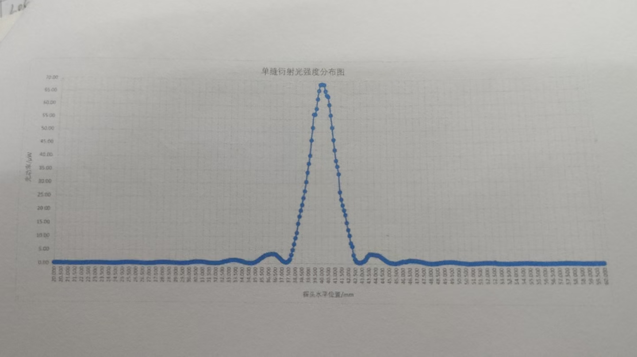
 | 0 | 0.1 | 0.2 | 0.3 | 0.4 | 0.5 | 0.6 | 0.7 | 0.8 | 0.9
20 | 0.2 | 0.2 | 0.2 | 0.18 | 0.18 | 0.16 | 0.15 | 0.16 | 0.14 | 0.11
21 | 0.12 | 0.1 | 0.09 | 0.09 | 0.09 | 0.08 | 0.08 | 0.08 | 0.08 | 0.08
22 | 0.09 | 0.09 | 0.12 | 0.16 | 0.19 | 0.19 | 0.2 | 0.21 | 0.24 | 0.23
23 | 0.25 | 0.25 | 0.24 | 0.23 | 0.22 | 0.2 | 0.19 | 0.15 | 0.16 | 0.13
24 | 0.13 | 0.11 | 0.08 | 0.07 | 0.08 | 0.09 | 0.12 | 0.14 | 0.17 | 0.24
25 | 0.26 | 0.28 | 0.32 | 0.33 | 0.34 | 0.33 | 0.34 | 0.34 | 0.34 | 0.3
26 | 0.26 | 0.24 | 0.21 | 0.18 | 0.14 | 0.11 | 0.08 | 0.07 | 0.09 | 0.09
27 | 0.1 | 0.13 | 0.15 | 0.19 | 0.25 | 0.27 | 0.32 | 0.35 | 0.37 | 0.38
28 | 0.39 | 0.4 | 0.4 | 0.38 | 0.35 | 0.32 | 0.5 | 0.26 | 0.21 | 0.2
29 | 0.19 | 0.17 | 0.15 | 0.09 | 0.11 | 0.1 | 0.13 | 0.17 | 0.21 | 0.23
30 | 0.3 | 0.37 | 0.48 | 0.52 | 0.6 | 0.62 | 0.63 | 0.65 | 0.64 | 0.62
31 | 0.57 | 0.53 | 0.44 | 0.37 | 0.3 | 0.25 | 0.16 | 0.16 | 0.16 | 0.15
32 | 0.1D | 0.17 | 0.2 | 0.27 | 0.39 | 0.48 | 0.65 | 0.77 | 0.85 | 0.98
33 | 1.11 | 1.2 | 1.26 | 1.29 | 1.28 | 1.28 | 1.22 | 1.11 | 1.02 | 0.89
34 | 0.77 | 0.61 | 0.4 | 0.33 | 0.27 | 0.16 | 9.14 | 0.15 | 0.22 | 0.32
35 | 0.51 | 0.81 | 1.09 | 1.56 | 1.84 | 2.11 | 2.54 | 2.87 | 3.02 | 3.2
36 | 3.28 | 3.44 | 3.51 | 3.49 | 3.44 | 3.38 | 3.01 | 2.56 | 2.13 | 1.63
37 | 1.11 | 0.8 | 0.53 | 0.45 | 0.49 | 0.83 | 1.5 | 3.11 | 4.93 | 7.09
38 | 9.36 | 11.31 | 14.75 | 17.44 | 19.66 | 21.8 | 24.4 | 27.1 | 30.6 | 34.2
39 | 37.1 | 40.8 | 46.8 | 51.7 | 56.9 | 56.8 | 59.1 | 62.9 | 66.2 | 68.5
40 | 68.7 | 68.6 | 68.5 | 66 | 64.3 | 63.8 | 60.6 | 56.5 | 51.7 | 46.9
41 | 42.9 | 38.8 | 36.5 | 33.6 | 26.6 | 23.8 | 21.6 | 19.71 | 17.97 | 15.1
42 | 12.41 | 10.25 | 7.44 | 6.22 | 3.04 | 1.54 | 0.85 | 0.48 | 0.35 | 0.37
43 | 0.53 | 0.75 | 1.06 | 1.48 | 2.44 | 2.96 | 3.4 | 3.41 | 3.36 | 3.25
44 | 3.17 | 3.11 | 3.09 | 2.88 | 2.52 | 2.13 | 1.8 | 1.39 | 1.04 | 0.74
45 | 0.49 | 0.35 | 0.3 | 0.21 | 0.13 | 0.15 | 0.22 | 0.34 | 0.47 | 0.59
46 | 0.77 | 0.84 | 0.89 | 0.92 | 1.08 | 1.17 | 1.19 | 1.15 | 1.12 | 1.11
47 | 1.08 | 1.01 | 0.9 | 0.86 | 0.71 | 0.56 | 0.47 | 0.35 | 0.26 | 0.19
48 | 0.14 | 0.12 | 0.13 | 0.15 | 0.18 | 0.22 | 0.33 | 0.41 | 0.47 | 0.53
49 | 0.59 | 0.63 | 0.65 | 0.69 | 0.7 | 0.67 | 0.66 | 0.62 | 0.54 | 0.51
50 | 0.45 | 0.39 | 0.32 | 0.26 | 0.22 | 0.17 | 0.12 | 0.1 | 0.09 | 0.1
51 | 0.11 | 0.15 | 0.18 | 0.21 | 0.23 | 0.27 | 0.3 | 0.35 | 0.37 | 0.39
52 | 0.41 | 0.4 | 0.39 | 0.37 | 0.35 | 0.32 | 0.27 | 0.23 | 0.18 | 0.16
53 | 0.12 | 0.11 | 0.12 | 0.11 | 0.08 | 0.09 | 0.1 | 0.11 | 0.13 | 0.16
54 | 0.17 | 0.19 | 0.2 | 0.22 | 0.24 | 0.27 | 0.27 | 0.26 | 0.27 | 0.26
55 | 0.24 | 0.25 | 0.23 | 0.2 | 0.17 | 0.16 | 0.15 | 0.11 | 0.13 | 0.09
56 | 0.1 | 0.09 | 0.07 | 0.07 | 0.07 | 0.09 | 0.11 | 0.13 | 0.14 | 0.15
57 | 0.16 | 0.17 | 0.19 | 0.19 | 0.21 | 0.22 | 0.21 | 0.2 | 0.21 | 0.18
58 | 0.17 | 0.17 | 0.15 | 0.14 | 0.12 | 0.11 | 0.1 | 0.09 | 0.09 | 0.07
59 | 0.08 | 0.09 | 0.07 | 0.1 | 0.11 | 0.11 | 0.14 | 0.13 | 0.16 | 0.17
60 | 0.17 |  | ——— | ——— | ——— |  |  | ——— | ———

